Portada
Plan de Ejecución BIM

Información del Proyecto

Solicitante: |  | IDU - Instituto de Desarrollo Urbano
Nombre del proyecto: |  | ACTUALIZACIÓN, AJUSTES Y COMPLEMENTACIÓN DE LA FACTIBILIDAD Y LOS ESTUDIOS Y DISEÑOS DEL CABLE AÉREO EN SAN CRISTÓBAL, EN BOGOTÁ D.C.
Ubicación del proyecto: |  | LOCALIDAD SAN CRISTÓBAL DEL DISTRITO CAPITAL DE BOGOTÁ, COLOMBIA.
Tipo de contrato: |  | CONTRATO DE CONSULTORÍA
Descripción del proyecto: |  | DISEÑO DEL PROYECTO BAJO LA METODOLOGIA BIM Y ENTREGA DE MODELO DE DISEÑO DE DETALLE
Número de contrato: |  | CONTRATO DE CONSULTORÍA NÚMERO IDU No. 1630 DE 2020
Número del proyecto: |  | #1
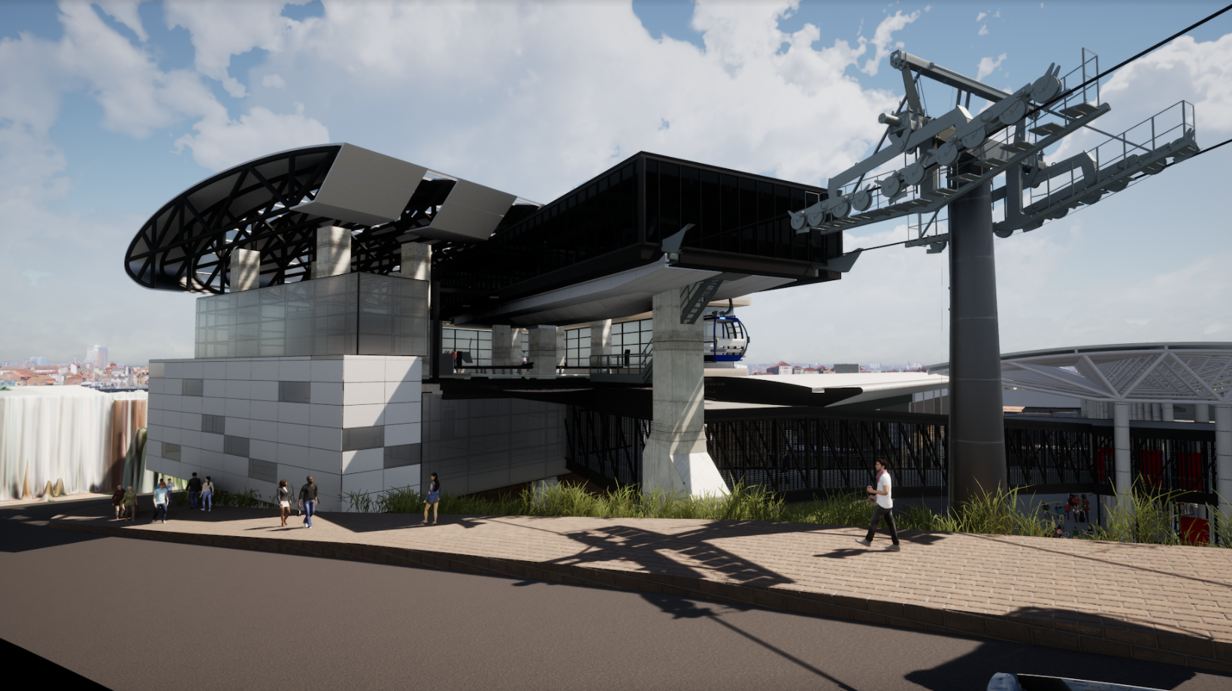

N.º de documento: | VERSION #0
Fecha: | 2021-08-22
Revisión: | 5
Estado: | VIGENTE

Hoja de control del documento

Revisión | Estado | Página | Descripción | Fecha | Por
1 | Creación | Todas | Emisión del documento | 2021-02-05 | Julio César Martínez Rodríguez
2 | Modificación | Todas | Modificación del documento | 2021-04-27 | Julio César Martínez Rodríguez
3 | Modificación | 1,2,3,12,17 | Modificación de los siguientes apartados: • Hoja de control de documento •A. Empresas Participantes •Objetivos y Usos BIM •C. Responsables de Entregables • E.2.Nombres de Archivos | 2021-06-02 | Julio César Martínez Rodríguez
4 | Modificación | 19 | Modificación de los siguientes apartados: • E.4. Parámetros Mínimos | 2021-06-14 | Julio César Martínez Rodríguez
5 | Modificación | Todas | Revisión general de ortografía | 2021-08-22 | Julio César Martínez Rodríguez

